Recap
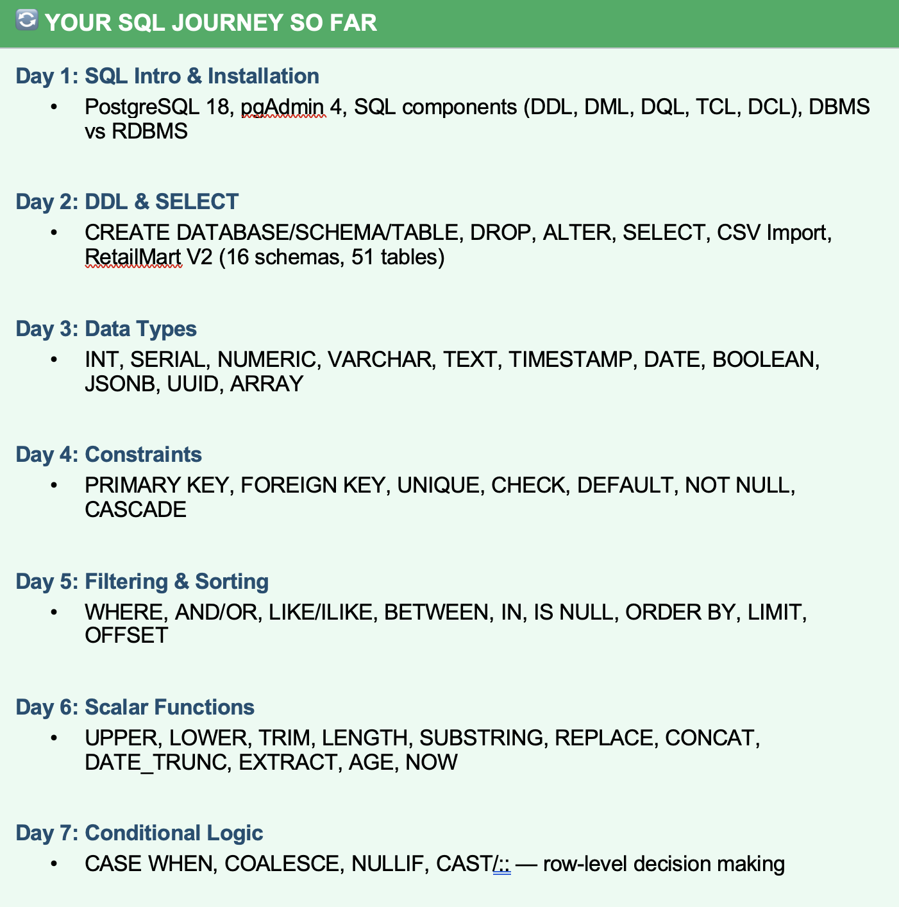

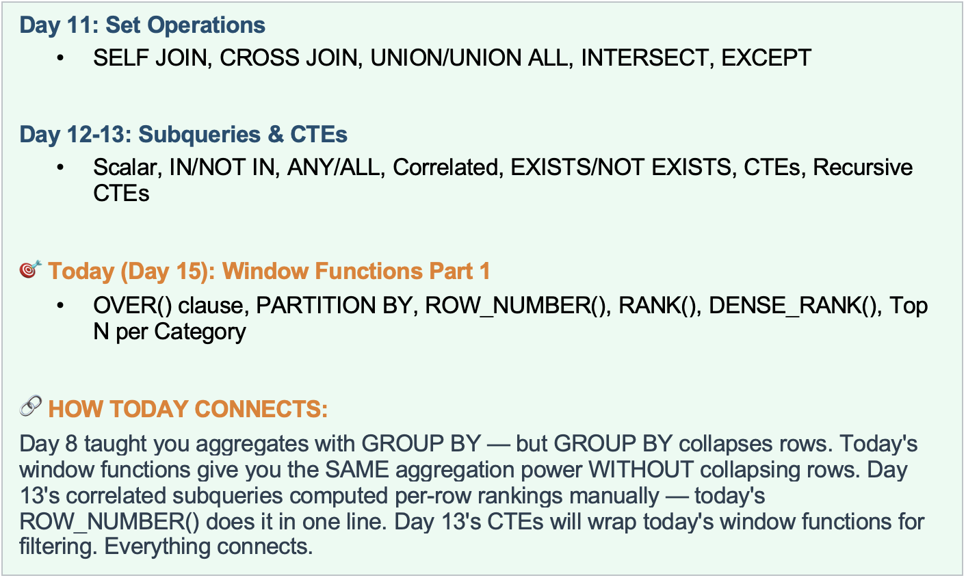

Agenda
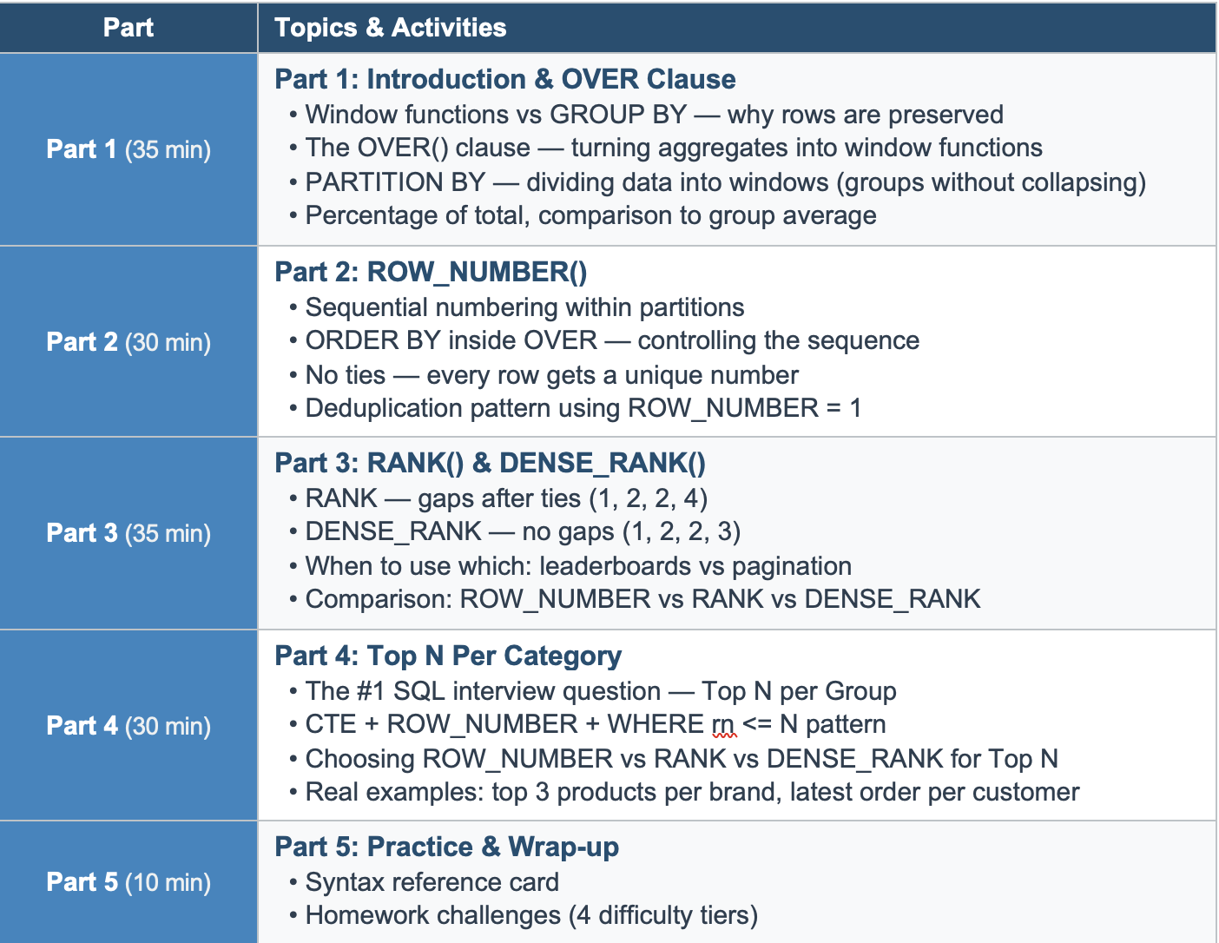

Story
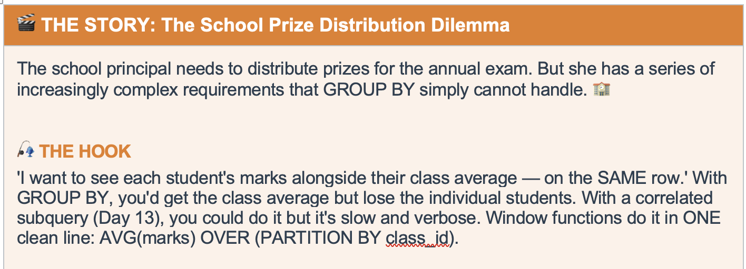
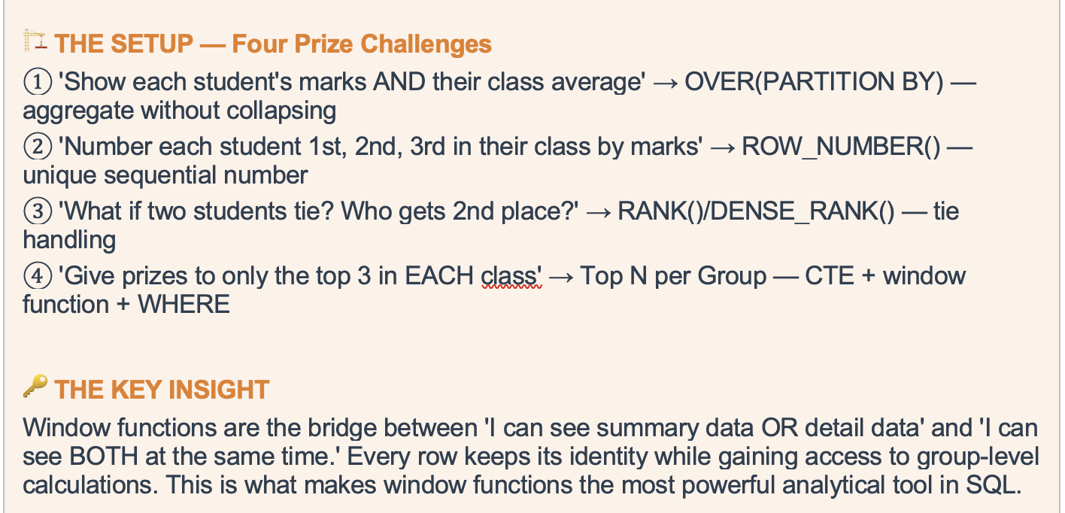
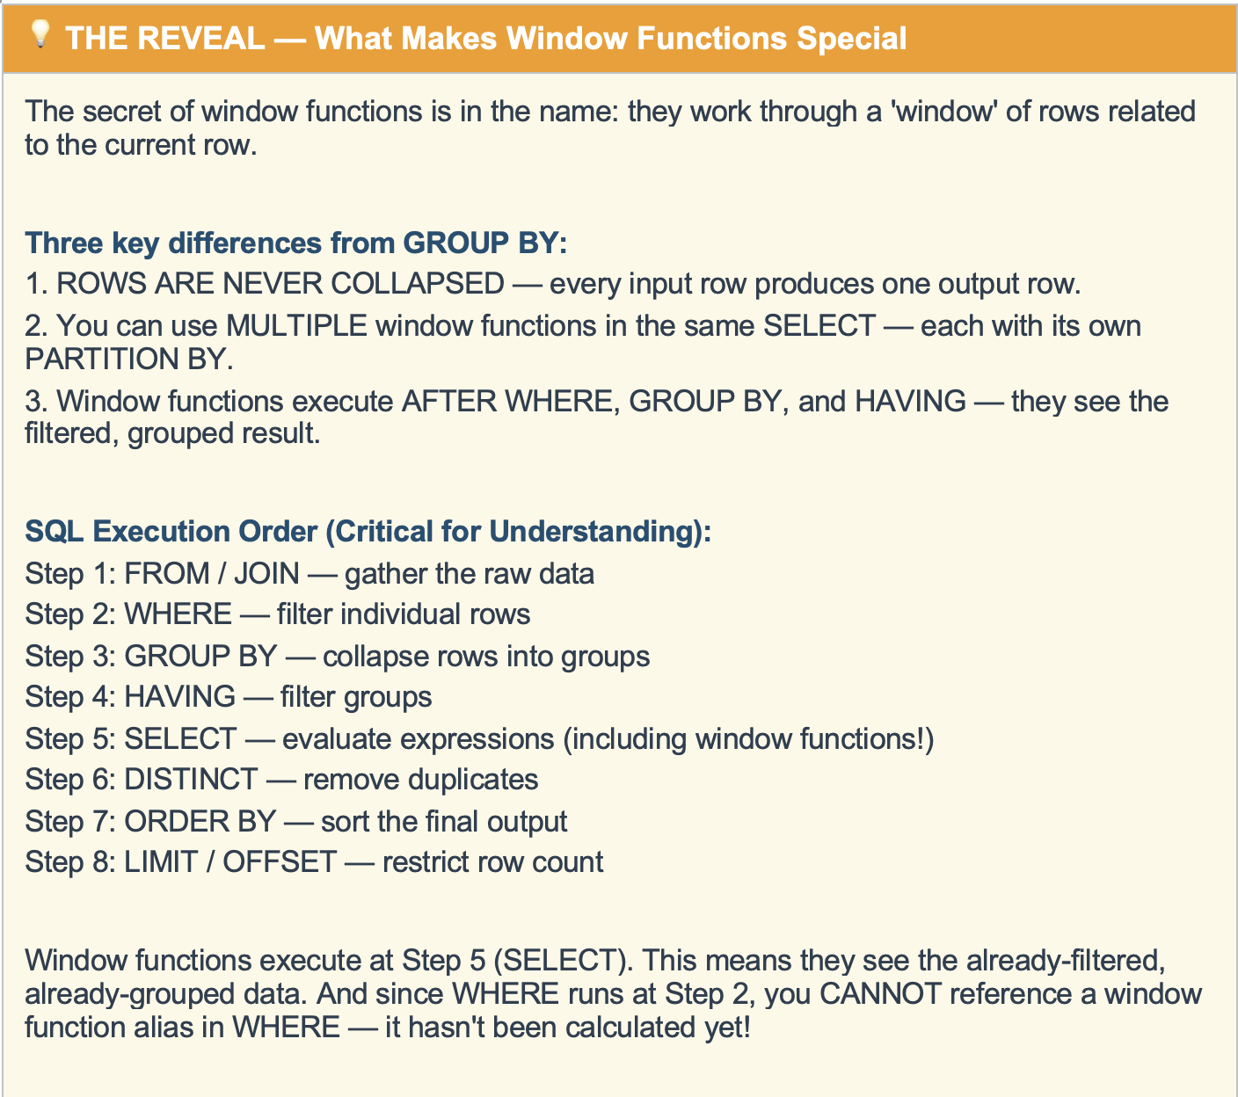
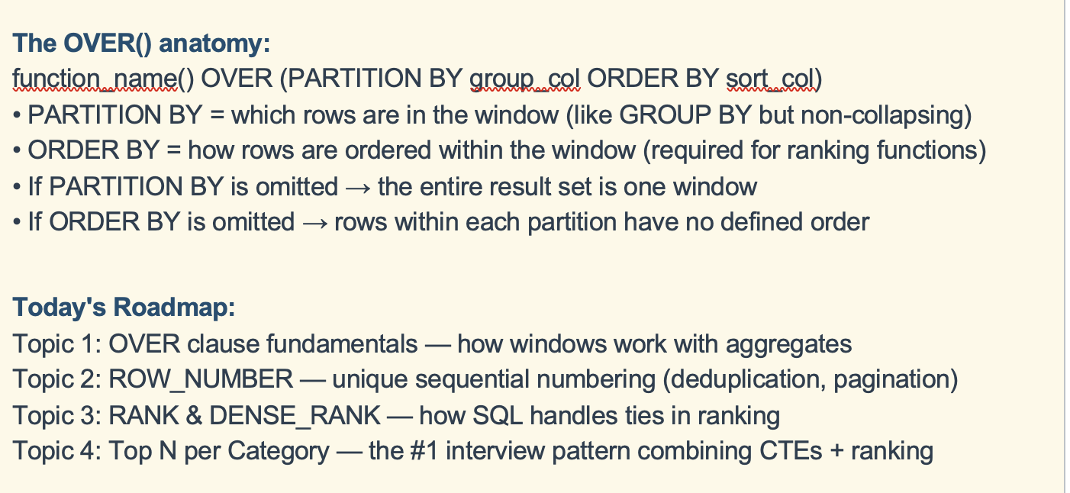
No |  | Sort | Ranking | No |  | Sort | Ranking | No |  | Sort | Ranking
56 |  | 14 | 1 | 56 |  | 14 | 1 | 56 |  | 14 | 1
45 |  | 26 | 2 | 54 |  | 32 | 2 | 54 |  | 32 | 2
98 |  | 32 | 3 | 98 |  | 45 | 3 | 98 |  | 45 | 3
14 |  | 45 | 4 | 14 |  | 54 | 4 | 14 |  | 54 | 4
26 |  | 54 | 5 | 56 |  | 56 | 5 | 56 |  | 56 | 5
32 |  | 56 | 6 | 32 |  | 56 | 5 | 32 |  | 56 | 5
54 |  | 98 | 7 | 45 |  | 98 | 7 | 45 |  | 98 | 6

Party

student | dept | amount |  | student | dept | amount |  | dept | amount
S1 | D1 | 100 |  | S1 | D1 | 100 |  | D1 | 470
S2 | D2 | 150 |  | S3 | D1 | 250 |  | D2 | 690
S3 | D1 | 250 |  | S7 | D1 | 120 | Join | D3 | 480
S4 | D2 | 540 |  | S2 | D2 | 150 |  | D4 | 950
S5 | D3 | 480 |  | S4 | D2 | 540
S6 | D4 | 950 |  | S5 | D3 | 480
S7 | D1 | 120 |  | S6 | D4 | 950

student | dept | amount |  | student | dept | student_amount | dept_amount
S1 | D1 | 100 |  | S1 | D1 | 100 | 470
S2 | D2 | 150 |  | S3 | D1 | 250 | 470
S3 | D1 | 250 |  | S7 | D1 | 120 | 470
S4 | D2 | 540 |  | S2 | D2 | 150 | 690
S5 | D3 | 480 |  | S4 | D2 | 540 | 690
S6 | D4 | 950 |  | S5 | D3 | 480 | 480
S7 | D1 | 120 |  | S6 | D4 | 950 | 950

Over()
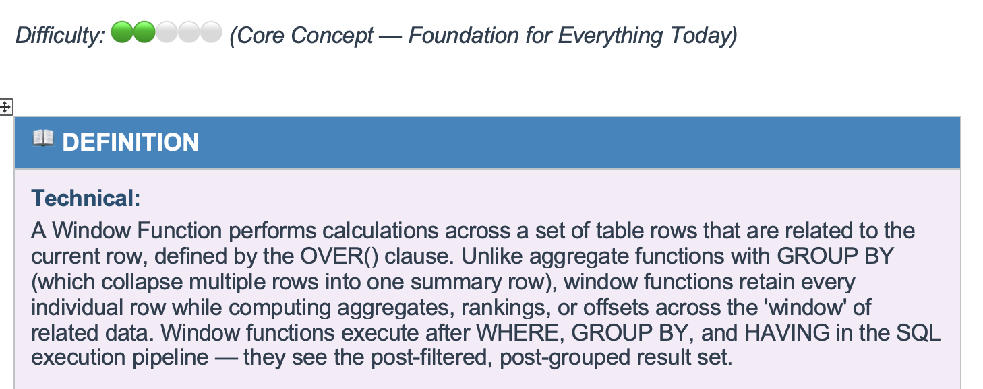
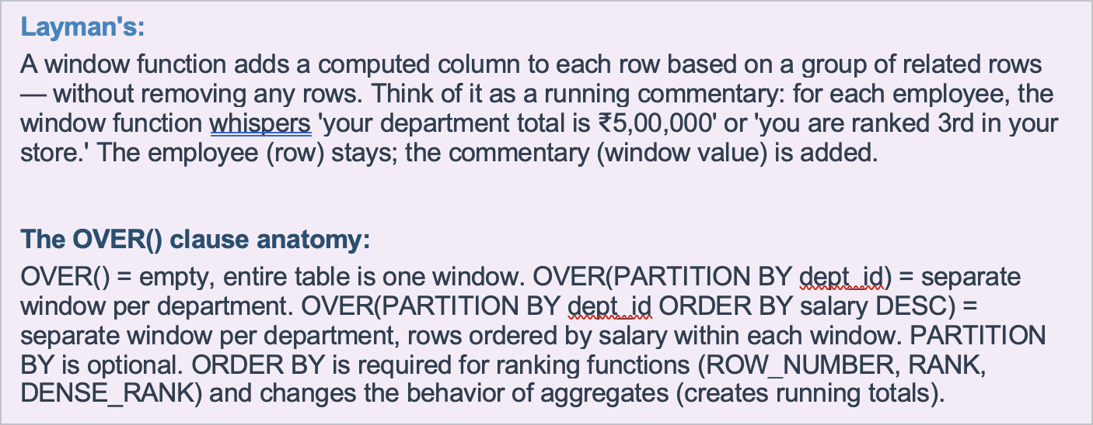
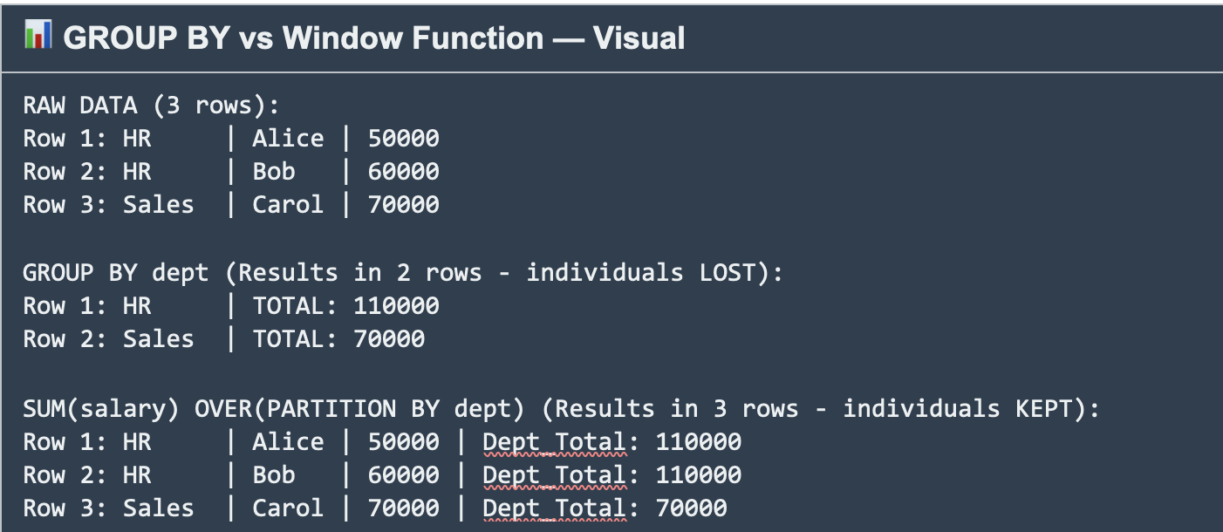
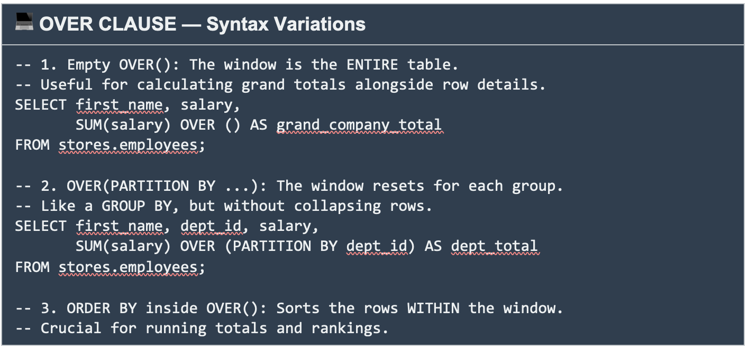
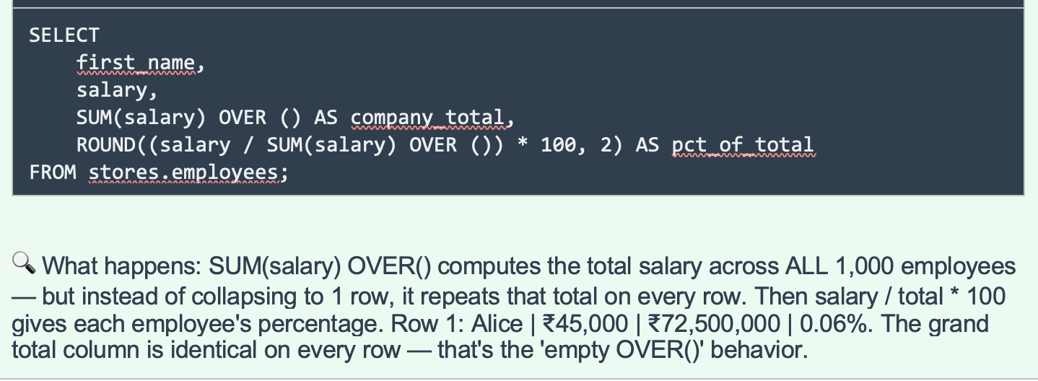
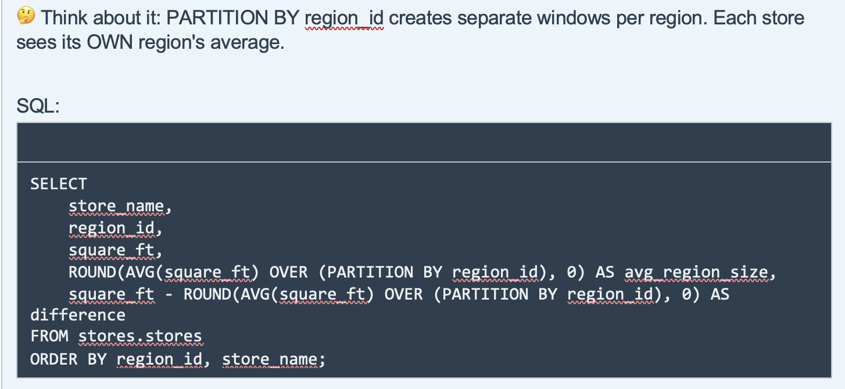
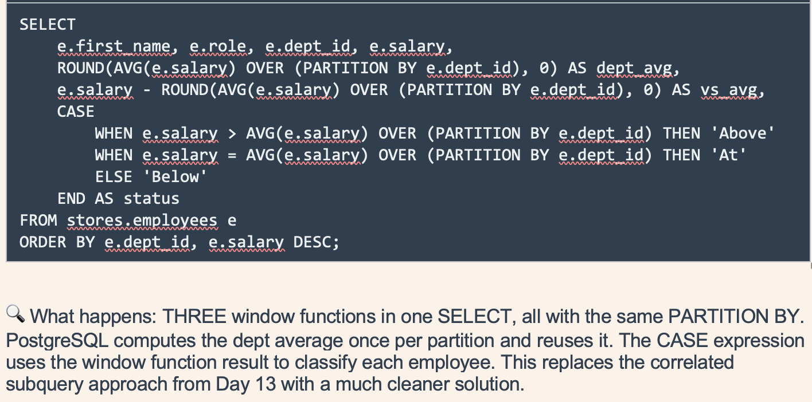
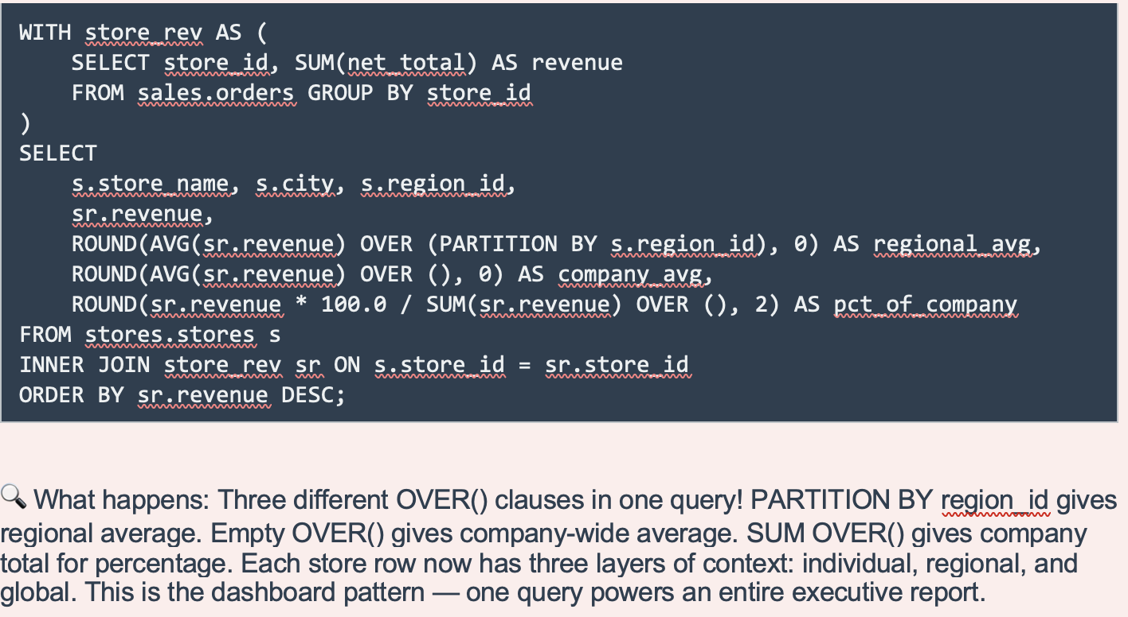
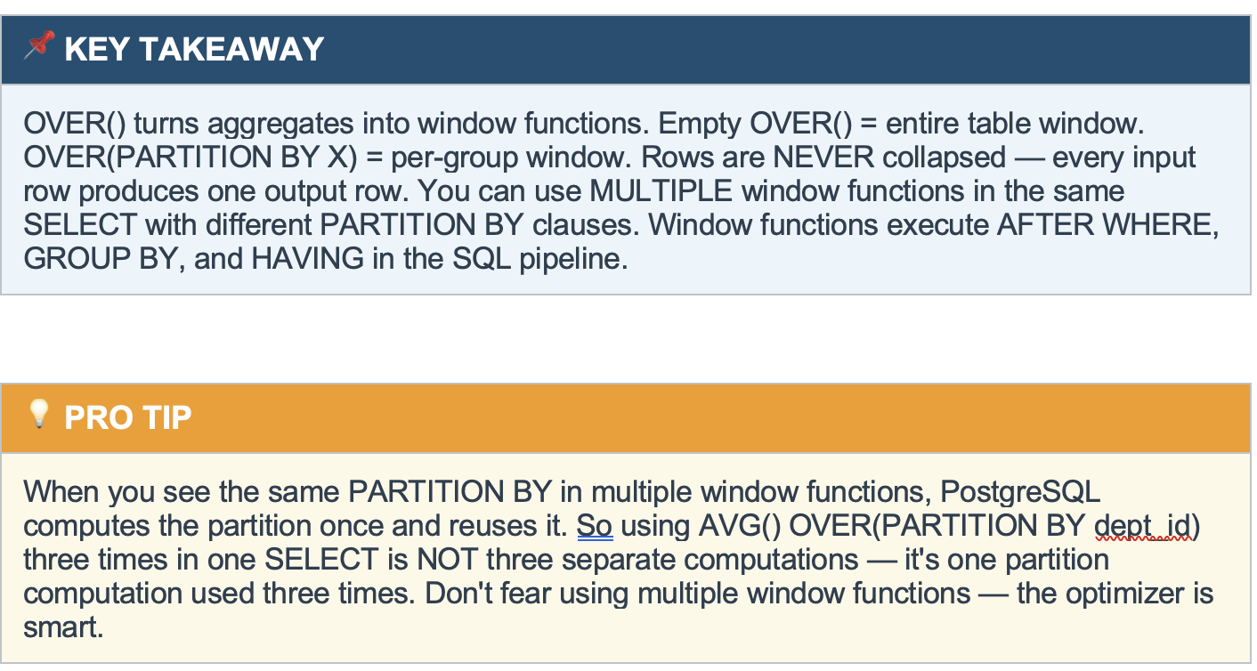
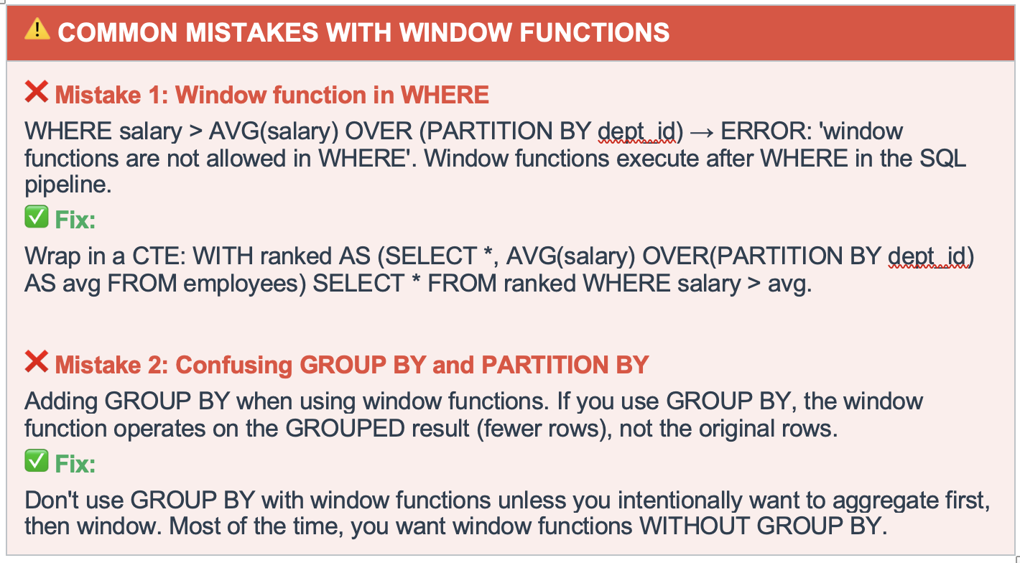

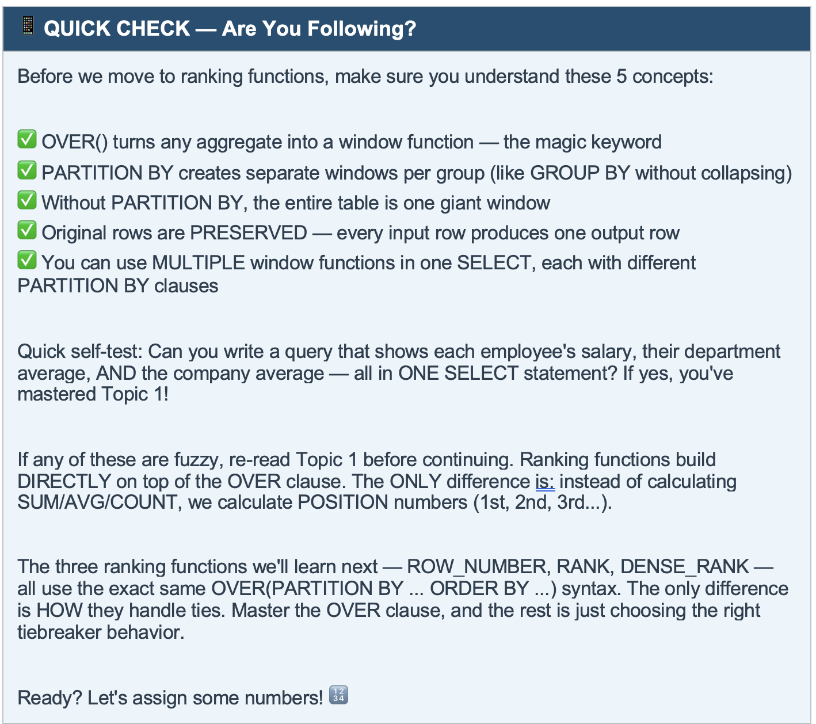
1 | Group By | 15000
2
3 | Window
4
5
6
7
8
9
10

Row_number
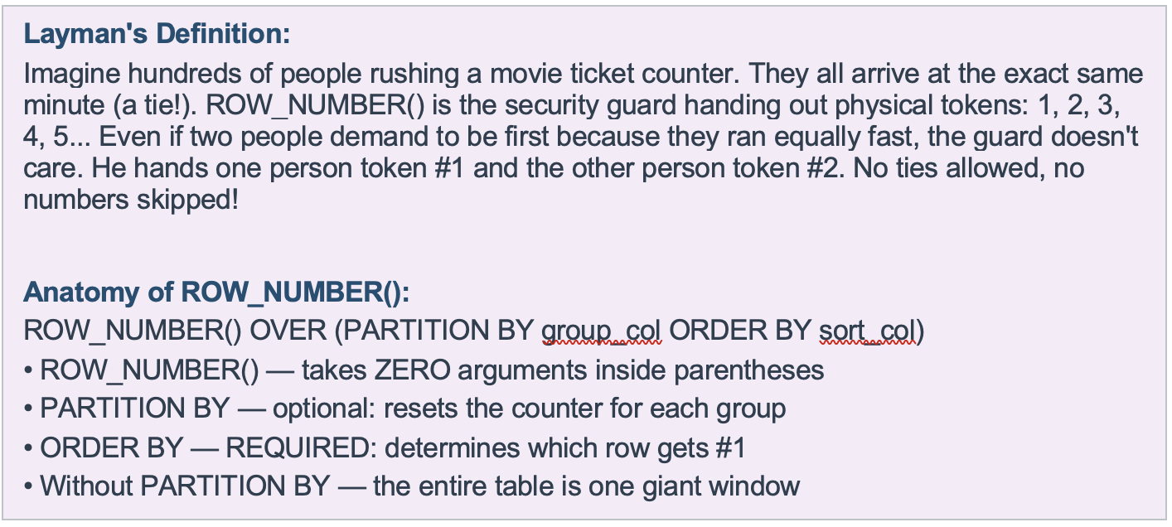

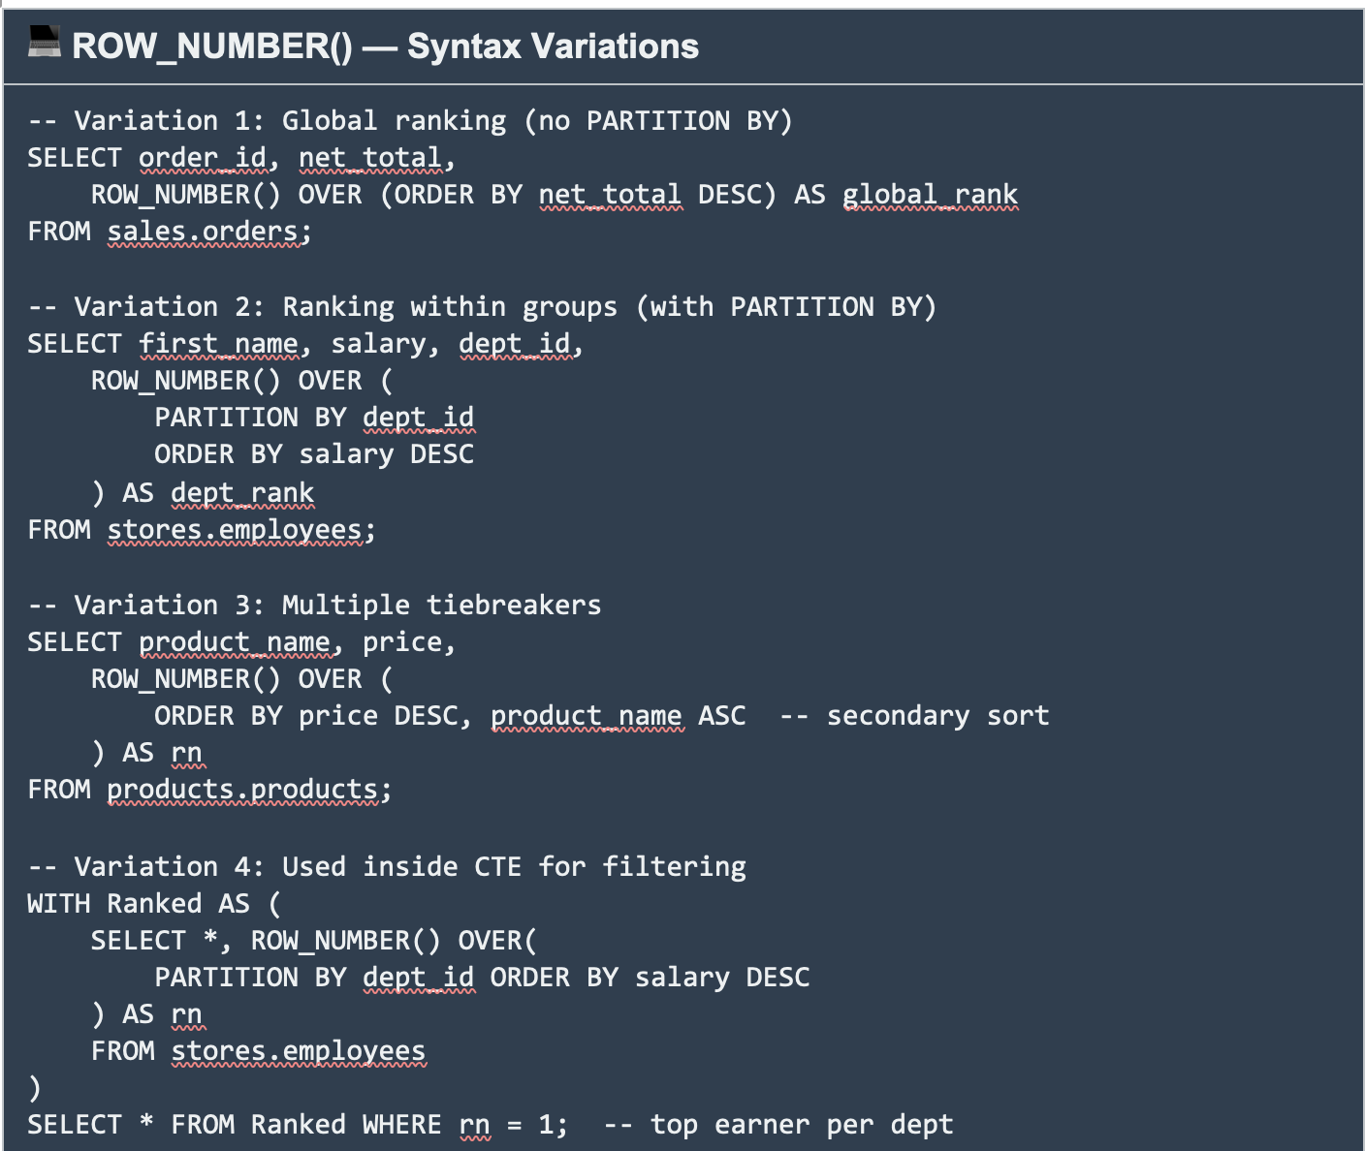

What is the highest salary

